440別紙（介護サービス利用料の減免)1_440【介護保険課】
別紙
審査基準
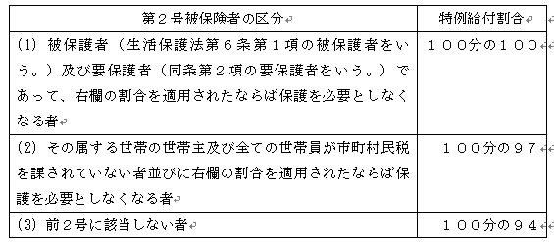 東広島市介護保険居宅介護サービス費等及び介護予防サービス費等の額の特例に関する要綱 第２条 特例を適用する場合において市が定める割合（以下「特例給付割合」という。）は、次の各号に掲げる場合の区分に応じ、当該各号に定める割合とするものとする。 (1) 省令第８３条第１項第１号及び第９７条第１項第１号に掲げる事由に該当する場合（水害による場合を除く。） 次の表の左欄に掲げる被保険者の区分に応じて同表の右欄に掲げる割合を限度として、当該損害の程度を勘案して市長が定める割合 (2) 省令第８３条第１項第１号及び第９７条第１項第１号に掲げる事由に該当する場合（水害により床上浸水の損害を受けた場合に限る。） 次の表の左欄に掲げる被保険者の区分に応じて同表の右欄に掲げる割合 (3) 省令第８３条第１項第２号から第４号まで又は第９７条第１項第２号から第４号までに規定する事由に該当する場合（前年中の収入額に対する当該年中の収入額又は収入の見込み額が２分の１以上減少すると認められるときに限る。） 次の表の左欄に掲げる前年中の収入額に応じて同表の右欄に掲げる割合 ２ 前項第１号及び第２号の規定にかかわらず、第２号被保険者が同項第１号及び第２号の被保険者の区分に該当する場合の特例給付割合は、次の表の左欄に掲げる区分に応じて同表の右欄に掲げる割合を限度とし、当該損害の程度を勘案して市長が定める割合とする。

1760別紙（保険税の減免） (修正後)_1720-1770【
別紙
審査基準
東広島市国民健康保険税条例 (国民健康保険税の減免) 第27条 市長は、次の各号のいずれかに該当する者のうち、市長において必要があると認める者に対し、国民健康保険税を減免する。 (1) 貧困のため公私の扶助を受けて生活している者及びこれに準ずると認められる者 (2) 災害等により資産に甚大な損害を受け、国民健康保険税の全額負担が困難と認められる者 (3) 国民健康保険法第59条の規定に該当する者 (4) 被用者保険の被保険者が後期高齢者医療の被保険者になつたことに伴い当該被保険者の被扶養者から国民健康保険の被保険者となつた者で、次のいずれにも該当する者(国民健康保険の資格を取得した日(以下この条において「資格取得日」という。)の属する月以後2年を経過しない者に限る。) ア 資格取得日において、65歳以上である者 イ 資格取得日の前日において、次のいずれかに該当した者(資格取得日において、後期高齢者医療の被保険者となつた者に限る。)の被扶養者であつた者 (ア) 健康保険法(大正11年法律第70号)の規定による被保険者。ただし、同法第3条第2項に規定する日雇特例被保険者を除く。 (イ) 船員保険法(昭和14年法律第73号)の規定による被保険者 (ウ) 国家公務員共済組合法(昭和33年法律第128号)又は地方公務員等共済組合法(昭和37年法律第152号)の規定による組合員 (エ) 私立学校教職員共済法(昭和28年法律第245号)の規定による私立学校教職員共済制度の加入者 (オ) 健康保険法第126条の規定により日雇特例被保険者手帳の交付を受け、当該手帳に健康保険印紙をはり付けるべき余白がなくなるに至るまでの間にある者(同法第3条第2項ただし書の規定による承認を受けて同項に規定する日雇特例被保険者とならない期間内にある者及び同法第126条第3項の規定により当該日雇特例被保険者手帳を返納した者を除く。) (5) 前各号に掲げる者のほか特別の事由がある者 2 前項の規定によつて国民健康保険税の減免を受けようとする者は、納期限前7日(以下この項において「提出期限」という。)までにその理由を証明する書類を添付した申請書を市長に提出しなければならない。ただし、当該提出期限までに当該申請書を提出できなかつたことにつきやむを得ない理由があると市長が認めるときその他市長において特別の理由があると認めるときは、この限りでない。
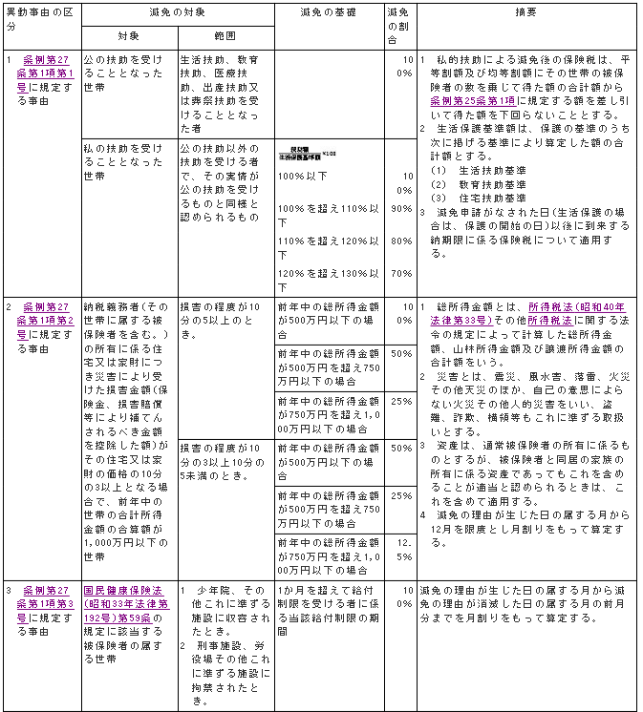
東広島市国民健康保険税の減免に関する取扱要領 (減免の基準等) 第2条 保険税の減免に係る事由、対象、割合その他の基準は、別表の国民健康保険税の減免基準表(以下「減免基準表」という。)のとおりとし、その適用に当たっては、次の各号のいずれかに該当する場合に限るものとする。 (1) 条例第27条第1項第1号、第2号又は第5号に該当する場合であって、納税義務者の生活が一時的に著しく困難となり、特に減免する必要があると認められるとき。 (2) 条例第27条第1項第3号又は第4号に該当する場合 別表(第2条関係) 国民健康保険税の減免基準表 ｆ
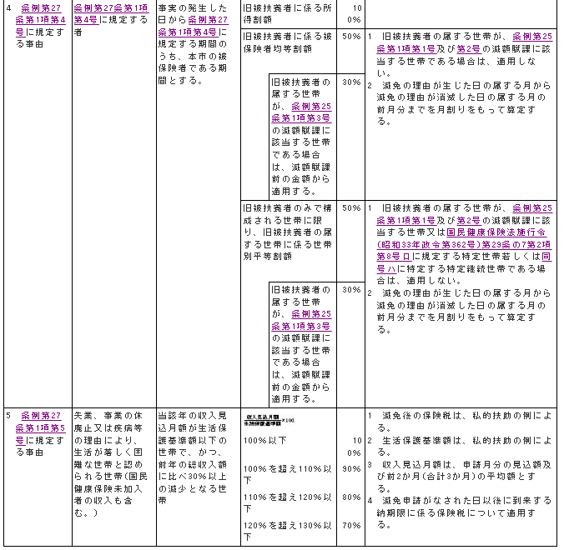

3840別紙（様式） (91)
 | 別紙
 | 審査基準
1 | 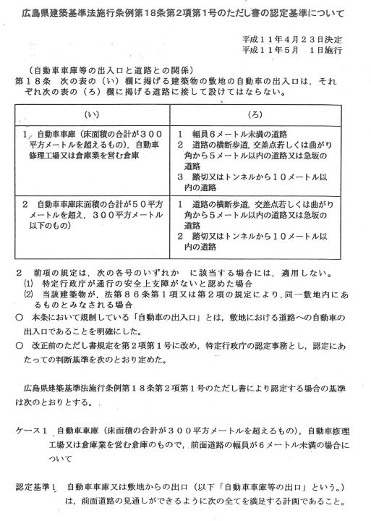

1 | 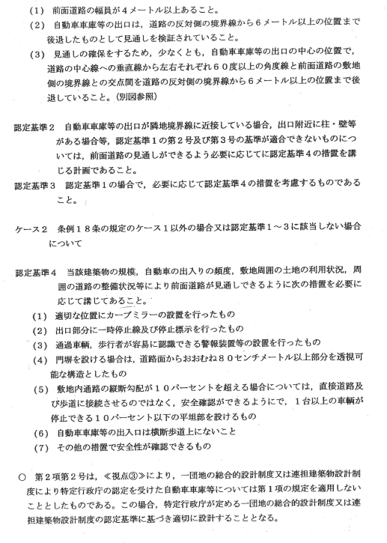

1 | 